行29
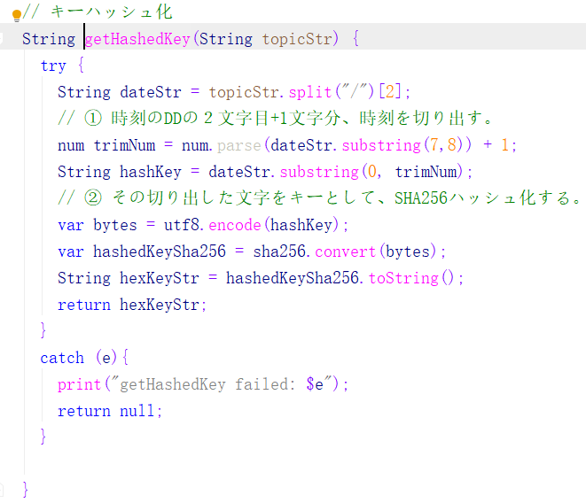

No.21
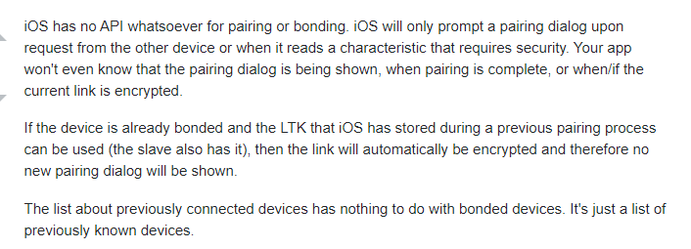
1 | iOS公式ドキュメント
 | https://developer.apple.com/documentation/corebluetooth/cbcentralmanager
 | にて、bonding/pairingの記述がなく、connectだけができることをわかりました。

2 | flutter_ble_lib の ソースコードで下記コメントがあります
 | /// The library handles scanning for peripherals, connecting to peripherals,
 | /// service discovery process on peripherals, manipulating characteristics
 | /// and descriptors.
 | ///
 | /// Bonding is handled transparently by the platform's operating system.

 | ボンディングは、OSレベルで制御され、アプリは接続のみを請求し、ペアリング/ボンディングはOSで判断します。

3 | https://stackoverflow.com/questions/48361435/ios-previously-bonded-ble-devices

